程序员必会的40种算法-2021

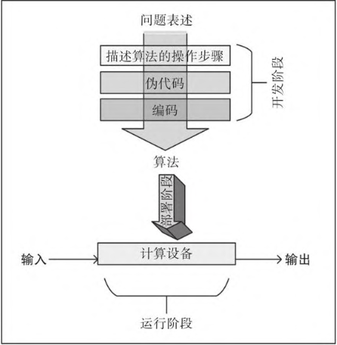
程序员必会的40种算法-2021
第1章 算法概述
 | 1.1 什么是算法
 |  | 简言之，算法是求解问题的计算规则集。
 |  | 算法的开发，部署，运行阶段。
 |  | 算法的开发阶段由两个阶段构成
 |  |  | 设计阶段 | 构思算法的架构逻辑和实现细节并形成文档。
 |  |  | 编码阶段 | 将设计好的算法转化为计算机程序。
 | 1.2 描述算法逻辑
 |  | 理解伪代码
 |  | 使用代码片段
 |  | 制定执行计划
 | 1.3 Python包简介
 |  | Python包
 |  |  | pip install a_package
 |  |  | pip install a_package --upgrade
 |  | SciPy生态系统
 |  |  | 属于该生态系统的主要的包：
 |  |  | NumPy
 |  |  | scikit-learn
 |  |  | pandas
 |  |  | Matplotlib
 |  |  | Seaborn
 |  |  | iPython
 |  |  | Running Python programs
 |  | 通过Jupyter Notebook执行Python
 | 1.4 算法设计技术
 |  | 算法可以根据问题的特点为分为以下几类
 |  |  | 数据密集型算法
 |  |  | 计算密集型算法
 |  |  | 既是数据密集型算法，又是计算密集型算法
 |  | 数据维度
 |  |  | 数据的体积，速度及多样性。
 |  | 计算维度
 | 1.5 性能分析
 |  | 量化分析算法的复杂度
 |  |  | 空间复杂度分析 |  | 估计算法运行对内存的需求
 |  |  | 时间复杂度分析 |  | 估计算法的运行时间
 | 1.6 验证算法
 |  | 精确算法
 |  | 近似算法
 |  | 随机算法
第2章 算法中的数据结构

 | 列表

 |  | lambda函数
 |  |  | 过滤数据
 |  |  | 数据转换
 |  |  | 数据聚合
 |  | range函数
 |  |  | 轻松生成一个大的数字列表。
 | 元组
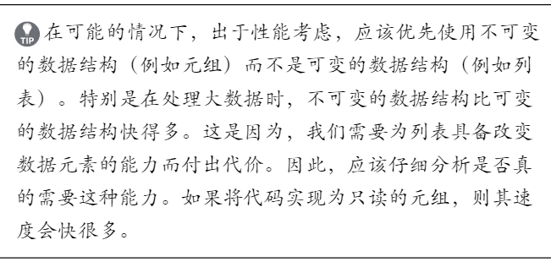
 |  | 元组是不可变（只读）的数据结构。由一组被小括号包围的元素组成。
 |  | 同列表一样，其中元素可以是不同类型。
 |  | Append函数是在一个已经存在的元组末尾添加一个元素。时间复杂度O（1）
 |  | 注意，元组是不可变的数据类型，所以其中没有Append函数。
 |  | 这里所说的Append其实是创建了一个新的元组。
 | 字典
 |  | 由大括号包围的一组键值对。
 |  | 获取和设置字典的键值，时间复杂度与字典大小无关。
 | 集合
 |  | 由大括号包围的一组元素。
 |  | Python中的集合可以有并和交等运算。并|交&
 | 数据帧
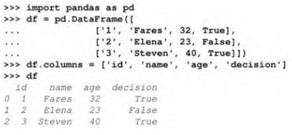
 |  | Python的pandas包中的一种数据结构。
 |  | 用来存储可用的表格数据。
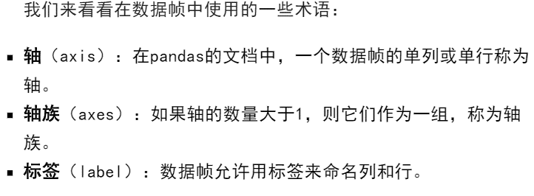

 |  | 选择行
 |  | 选择列
 | 矩阵
 |  | 一种具有固定行数和列数的二维数据结构。
 |  | Python中可以通过numpy中的Array函数来创建矩阵。
 |  | 矩阵运算
 |  | 矩阵转置 | 可以使用transpose()函数
 | 抽象数据类型
 | 向量 | vector
 |  | 可以用python中的列表创建向量
 |  | 还可以使用numpy数组
 | 栈
 |  | 存储一维列表的线性数据结构
 |  | LIFO、FILO

 | 队列
 |  | FIFO
 | 树
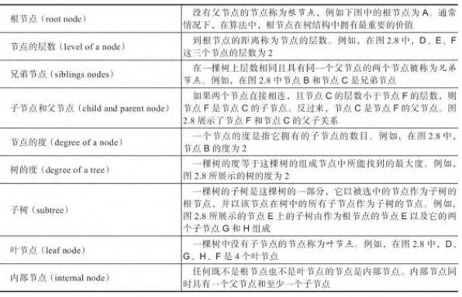

 |  | 二叉树
 |  | 满树
 |  | 完美树
 |  | 有序树
第3章 排序算法和查找算法
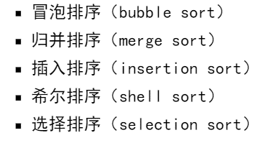

 | python中交换变量的实现

第4章 算法设计

 | PageRank算法
第5章 图算法
 | 图是一种以顶点和边表示数据的结构。
 | Python中的networkx包可以表示 图。

 | 网络分析理论
 |  | 最短路径的计算 |  | Dijkstra算法
 |  | 创建邻域 |  | 标准 | 三角子图 | 网络密度为1
 |  |  |  |  | 网络密度
 |  | 中心性度量

 | 图的遍历
 |  | 广度优先搜索
 |  | 深度优先搜索
 | 实例-欺诈分析
第6章 无监督机器学习算法
 | 通过发现和利用数据的固有模式为非结构化数据给出某种结构的过程。
 | 数据挖掘生命周期中的无监督学习。
 |  | 两种数据挖掘生命周期表示方法如下。
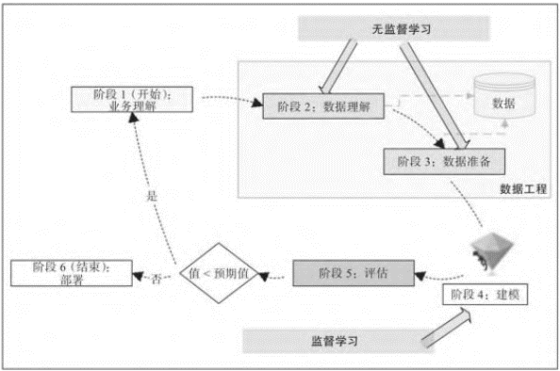
 |  | CRISP-DM（Cross-Industry Standard Process for Data Mining）生命周期
 |  | SEMMA（Sample，Explore，Modify，Model，Access）数据挖掘过程
 | 以CRISP-DM为例，如右图
 |  | 阶段1：业务理解。 |  | 收集需求业务角度全面理解问题。
 |  | 阶段2：数据理解。 |  | 理解将要用于数据挖掘的数据。
 |  | 阶段3：数据准备。 |  | 为下一阶段训练机器学习模型准备训练数据。
 |  | 阶段4：建模。 |  | 利用监督学习来表述我们发现的模式。
 |  | 阶段5：评估。 |  | 利用测试数据集评估训练后的模型。
 |  | 阶段6：部署。 |  | 训练后的模型部署到生产环境中。
 | 无监督学习可以用于市场划分，欺诈检测和市场购物篮分析等问题。
 |  | 语音分类
 |  | 文档分类
 | 聚类算法
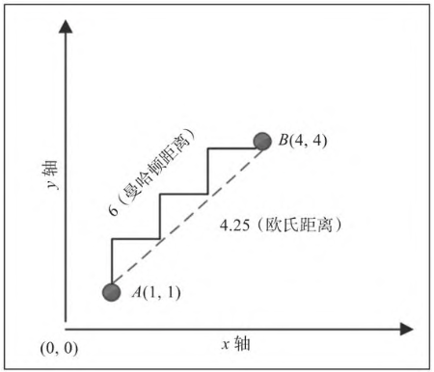
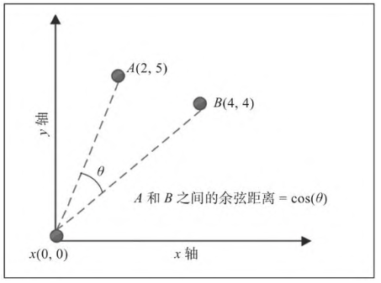
 |  | 量化相似性
 |  |  | 欧氏距离试题
 |  |  | 曼哈顿距离度量 |  | 标识了两点之间的最长路线。
 |  |  | 余弦距离度量 |  | 高维问题空间上表现好。
 |  | k-means聚类算法
 |  |  | 最大局限性在于必须预先确定集群的数量。
 |  |  | 集群中心初始时是随机指派的，每次运行算法时，可能给出稍微不同的集群。
 |  |  | 每个数据点只分配给一个集群。
 |  |  | 对异常值敏感。
 |  | 分层聚类
 |  | 聚类算法可以应用于需要发现数据集中底层模式的任何地方。
 | 降维
 |  | 特征选择 | 为待求解问题选择一组重要特征
 |  | 特征聚合 | 选用下列算法之一来组合两个或多个特征以实现降维。
 |  |  | PCA | 一种线性无监督机器学习算法 |  |  | 主成分分析
 |  |  |  | 局限性在于主成分分析只能应用于连续变量，不能有效处理类别变量。在聚合维度时，对成分变量进行近似，以精度为代价达到降维的目的。
 |  |  | 线性判别分析（linear discriminant annlysis,LDA） |  |  |  |  | 一种线性监督机器学习算法
 |  |  | 核主成分分析（kernel principal component analysis） |  |  |  |  | 一种非线性算法
 | 关联规则挖掘
 |  | 具有衡量模式频率的能力
 |  | 具有在模式间建立因果关系的能力
 |  | 具有量化模式有用性的能力，这种能力通过比较模式准确性和随机猜测来达成。
 |  | 关联规则 包括如下三类，且有三种衡量方式：支持度，置信度，提升度。
 |  |  | 平凡规则
 |  |  | 难释义规则
 |  |  | 可操作规则
 |  | 关联分析算法
 |  |  | apriori算法 |  |  | 不适于处理特例较多的数据集合。
 |  |  | 频繁模式增长算法
 | 实例--聚类相似推文
 | 异常检测算法
 |  | 基于聚类的异常检测
 |  | 基于密度的异常检测
 |  | 基于支持向量机的异常检测
第7章 传统监督学习算法
 | 监督机器学习算法的特点是用标记后的数据来训练模型。
 | 理解监督机器学习
 |  | 监督学习算法有一组输入与之对应的输出，这组输入也被称为特征，而相应的输出则被称作目标变量。
 |  | 监督学习从给定数据中进行学习的能力类似于人脑从经验中进行学习的能力。
 |  | 决策树
 |  | 朴素贝叶斯分类器
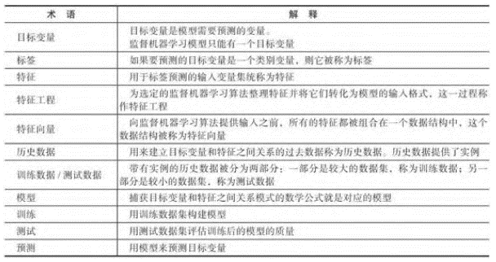

 |  | 监督机器学习建立 在算法有能力用实例来训练模型的基础之上。
 |  | 使能条件如下
 |  |  | 足够的实例 |  | 用来训练模型
 |  |  | 历史数据中的模式
 |  |  | 有效的假设
 |  | 区分分类器和回归器
 |  |  | 分类器
 |  |  |  | 如果目标变量是类别变量，则机器学习模型称为分类器。
 |  |  | 回归器
 |  |  |  | 如果目标变量是一个连续变量，则我们训练的是回归器。
 | 理解分类算法
 |  | 目标变量称为标签
 |  | 历史数据称为标记数据
 |  | 需要进行预测的数据称为未标记数据
 |  | 为选定的机器学习算法准备数据的过程称为特征工程。
 |  | 用于处理数据的多阶段处理代码统称为数据管道。
 |  | 选择与待求解问题相关的特征过程，这一过程称为特征选择。
 |  | 许多机器学习算法要求所有特征都是连续变量，如果某些特征是类别变量，则需要找到一种策略将其转化为连续变量
 |  | 独热编码 one-hot encoding是完成这种转换最有效的方法之一。
 |  | 千金机器学习算法需要将变量缩放到0到1之间，这个过程叫作特征标准化。
 |  | 如果所训练的分类器只产生两个标签，则称之为二分类器。
 |  | 性能指标的作业是量化训练模型的性能。

 |  | 过拟合
 |  |  | 如果模型在机器学习开发环境中表现良好，相比之下在生产环境中却表现很差，则称该模型存在过拟合现象。
 |  |  | 偏差
 |  |  | 方差 | 方差量化的是用不同的数据集来训练模型时模型所预测的目标变量的准确度会如何变化。
 |  | 决策树算法 |  | 基于递归分区这种分治方法生成可用于预测标签的一组规则。
 |  |  |  | 找出最重要的特征 |  | 计算过程依赖于信息增益或基尼系数等指标。
 |  |  |  | 产生分叉
 |  |  |  | 检查叶节点
 |  |  |  | 检查终止条件并重复操作
 |  |  |  | 优点 | 用决策树算法创建的模型，其规则可由人类解释，这种模型称为白盒模型。
 |  |  |  |  | 决策树分类器用于从离散问题空间中提取信息。如果问题大部分特征是类别特征，则用决策树训练模型不错。
 |  |  |  | 缺点 | 决策树如果尝试过深，易导致模型过拟合。应该有意识地对决策树进行修剪以防止过拟合发生。
 |  |  |  |  | 所创建的规则 不能捕获非线性关系。
 |  | XGBoot算法 |  | 基于梯度提升的一种算法，最为流行的集成分类算法之一。
 |  | 随机森林算法 |  | 通过结合多棵决策树来减少偏差和方差。
 |  |  |  | 随机森林算法生成的每棵树都是完全独立的互相之间不使用其他树的任何细节，这一点足以区分于梯度提升算法等其他算法。
 |  | 逻辑回归算法 |  | 用于二分类的分类算法。逻辑回归是建模二分因变量的最简单的分类技术。
 |  |  |  | 损失函数 | 定义了如何量化训练数据集中特定实例的误差。
 |  |  |  | 代价函数 | 定义了如何最小化整个训练数据集上的误差。
 |  |  |  | 数据量很大但数据质量不佳时逻辑回归的效果不好。
 |  | 支持向量机算法
 |  | 朴素贝叶斯算法 |  | 基于概率论，是最简单的分类算法之一。
 |  |  |  | 贝叶斯定理

 |  |  |  | AND事件的乘法原则

 |  |  |  | 一般乘法原则

 |  |  |  | OR事件的加法原则

 |  | 各种分类算法的胜者
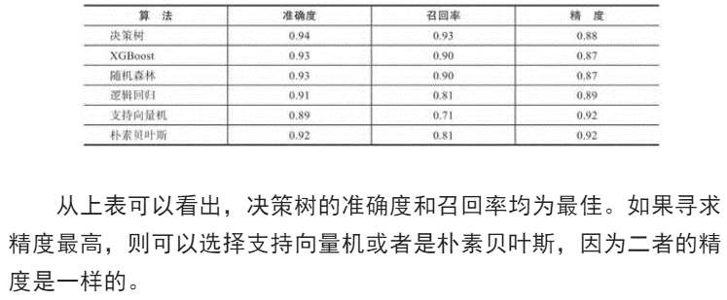

 | 理解回归算法
 |  | 线性回归
 |  |  | 简单线性回归
 |  |  |  | 线性回归模型性能的一种典型量化方法是使用均方根误差 Root Mean Square Error, RMSE
 |  |  | 多元回归
 |  | 线性回归的缺点
 |  |  | 线性回归只对连续特征有效
 |  |  | 类别特征需要被预处理
 |  |  | 线性回归不能有效处理缺失数据
 |  |  | 线性回归对数据进行了假设
 |  | 回归树算法
 |  | 梯度提升回归算法
 |  | 各种回归算法的胜者
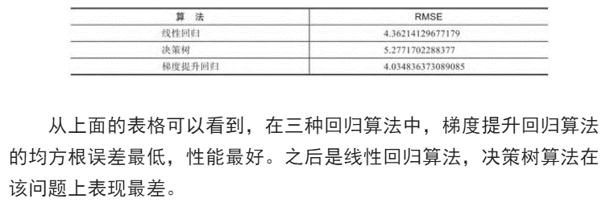

 | 实例--预测天气

第8章 神经网络算法
 | 理解人工神经网络
 |  | 感知机
 | 人工神经网络的演化
 |  | 多层感知机
 | 训练神经网络
 |  | 用给定的数据集构建神经网络这一过程称为训练神经网络。
 |  | 解析神经网络结构
 |  |  | 层
 |  |  | 损失函数
 |  |  | 代价函数
 |  |  | 优化器
 |  |  | 输入数据
 |  |  | 权重
 |  |  | 激活函数
 |  | 定义梯度下降
 |  |  | 方向
 |  |  | 学习率
 |  | 激活函数
 |  |  | 阈值函数 threshold function
 |  |  | sigmod函数 sigmod function
 |  |  | 线性整流函数 Rectified Linear Unit, ReLU |  |  |  | 神经网络中最常用的激活函数，通常用于不希望将连续变量转换为类别变量的隐藏翅中。
 |  |  | 带修正的线性整流函数
 |  |  | 双曲正切函数 hyperbolic tangent
 |  |  | softmax函数 |  | 能够产生多个输出，适于多分类问题
 | 工具和框架
 |  | Keras
 |  |  | 该框架利用Python实现，其后端引擎包括Tensorflow、Theona，Microsoft Cognitive Toolkit(CNTK)
 |  |  | 定义超参数
 |  |  |  | 激活函数
 |  |  |  | 学习率
 |  |  |  | 隐藏层数量
 |  |  |  | 各个隐藏层中神经元的数量
 |  |  | 定义Keras模型
 |  |  |  | 定义层
 |  |  |  |  | 顺序性API
 |  |  |  |  | 功能性API
 |  |  |  | 定义学习过程
 |  |  |  |  | 优化器
 |  |  |  |  | 损失函数
 |  |  |  |  | 量化模型质量的指标
 |  |  |  | 训练模型
 |  |  |  |  | 顺序性模型
 |  |  |  |  | 功能性模型
 |  | Tensorflow
 |  |  | 是一个高性能的开源库，可用于任何数值计算。
 |  |  | 标量
 |  |  | 向量 | 一维数组
 |  |  | 矩阵 | 二维数组
 |  |  |  | 三维数组 则称为三维张量
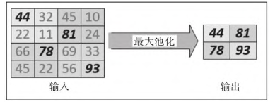
 |  |  | 数据结构的维数称为 阶。标量的阶是0，向量的阶是1，矩阵的阶是2。
 |  |  | 构形 shape
 |  | 神经网络的类型
 |  |  | 卷积神经网络 |  | CNN
 |  |  |  | 卷积 | 卷积运算能够找出图像的特征。
 |  |  |  | 池化 | 降采样可以降低问题的维度，减少训练主模型所需要的时间。通过聚合，可使其更具通用性更具类似问题的代表性。
 |  |  | 循环神经网络 |  | RNN
 |  |  |  | 具有记忆性，能够存储最近迭代产生的信息。
 |  |  | 生成对抗网络 |  | GAN
 |  |  |  | 是一种生成合成数据的神经网络
 | 迁移学习
 | 实例--用深度学习实现欺诈检测
 |  | 孪生神经网络
 |  |  | python实现
第9章 自然语言处理算法
 | 自然语言处理简介
 |  | 自然语言处理是形式化表述计算机和人类（自然）语言之间的交互过程的所有方法的统称。
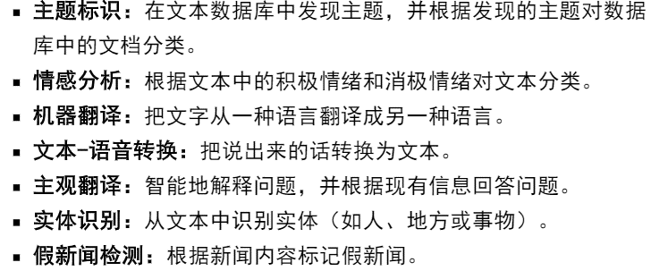

 |  | 自然语言处理术语
 |  |  | 标准化 | 用于对输入文本数据进行处理以提高输入数据的质量。
 |  |  |  | 将所有文本转换为大写或小写
 |  |  |  | 删除标点符号
 |  |  |  | 删除数字 |  |  | ※具体实施步骤因用例不同有所区别
 |  |  | 语料库
 |  |  |  | 用于求解问题的输入文档集称为语料库。语料库是自然语言处理问题的输入数据。
 |  |  | 符号化
 |  |  |  | tokenization。
 |  |  |  | 符号字的粒度会根据实现目标而变化。每个符号字可以由单词、单词组合，句子，段落组成。
 |  |  | 命名实体识别
 |  |  |  | Named Entity Recognition, NER
 |  |  | 省略词
 |  |  | 情感分析
 |  |  |  | 情感分析也称观点挖掘，是指从文本中提取积极情感或者消极情感的过程。
 |  |  | 词干提取和词形还原
 |  |  |  | 将每个单词简化为其词干或者词源，称为词干提取。
 |  |  |  | 词干提取在英语中最常用的算法为波特算法 Porter algorithm
 |  | 自然语言工具包
 |  |  | 自然语言工具包NLTK是Python中处理NLP任务时使用最广泛的包。
 | 基于词袋的自然语言处理
 |  | 将输入文本表示 为词袋称为词袋化处理，缺点在于抛弃了大部分的语法和符号化过程，导致单词出现的上下文消失。
 |  | 量化单词在文档中的重要性
 |  |  | 二元法
 |  |  | 计数
 |  |  | 词频/倒排文档词频（TF-IDF）
 | 词嵌入简介
 |  | 以密集向量的形式给单词创建有意义的数字表示，这种技术称为词嵌入。
 |  | 词的邻域
 |  |  | 单词周围的一组词，词的上下文由它的邻域确定。
 |  | 词嵌入的性质
 |  |  | 向量密集
 |  |  | 向量维度低
 |  |  | 语义嵌入
 |  |  | 易于泛化
 | 用循环神经网络实现自然语言处理
 |  | 循环神经网络是一种有状态的神经网络，它适于在任何类型的数据上生成和预测数据序列。
 |  | 神经网络的学习过程以语料库中的文本为基础，通过减少预测的下一个单词和实际的下一个单词之间的误差来训练网络。
 | 用自然语言处理实现情感分析
 | 实例---电影评论情感分析
第10章 推荐引擎
 | 推荐引擎是利用用户偏好和产品细节等可用信息来提供推荐的方法，日鬼是理解多个商品和多个用户之间的相似性模式进而形式化地描述用户和商品之间的交互。
 | 推荐系统简介
 |  | 其表示 研究人员最初开发用于预测用户最有可能感兴趣的商品的方法。
 | 推荐引擎的类型
 |  | 基于内容的推荐引擎 |  | 基本思想是推荐和用户之前感兴趣的商品相似的商品。其有效性取决于量化一个商品和其他商品之间相似性的能力。
 |  | 协同过滤引擎 |  | 基础是对用户历史购买模式进行分析。基本假设，如果两个用户对几乎相同的商品感兴趣，则为相似用户。
 |  |  |  | 这种基于用户历史记录向用户推荐的策略并不总是有效的。
 |  | 混合推荐引擎 |  | 结合上述两种引擎，以 生成商品相似性矩阵，生成用户偏好矩阵，生成用户推荐 的步骤进行。
 | 理解推荐系统的局限性
 |  | 冷启动问题
 |  |  | 需要相关商品和用户数据才能生成高质量推荐的问题称为冷启动问题。
 |  | 元数据需求
 |  |  | 商品的明确信息可能无法得到从而影响预测的质量。
 |  | 数据稀疏性问题
 |  |  | 大量商品中，用户只会给少部分商品进行评级，导致用户、商品评级矩阵非常稀疏。
 |  | 由社会影响产生的偏差
 |  |  | 社会关系在推荐系统中发挥着重要作用。
 |  | 有限的数据
 |  |  | 数量有限的评论使得推荐系统魏鹏难准确地衡量用户之间的相似度。
 | 实际应用领域

 | 实例---创建推荐引擎
第11章 数据算法
 | 数据算法简介
 |  | 数据分类
 |  |  | 可以从体积，多样性和速度三个方面进行量化和分类。
 |  |  | 体积量化了算法要存储和处理的数据量。
 |  |  | 速度定义为新数据产生的速率。通常高速数据称为热数据或热流，而低速数据则称为冷数据或冷流。
 |  |  | 多样性指各种结构化和非结构化数据需要先合并到一个表中之后才能被算法使用。
 | 数据存储算法简介
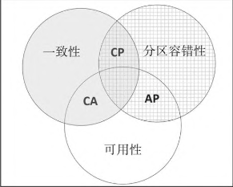
 |  | 高效，可靠的数据存储库是分布式系统的核心。
 |  | 理解数据存储策略
 |  |  | CAP（Consistency Availability Partition-Tolerance）定理是分布式系统中设计数据存储策略的基础。
 |  |  | 分布式存储系统的三个特性：一致性，可用性和分区容错性。
 |  |  | CAP定理指出任何存储系统均只能确保一致性C可用性A和分区容错性P中的两个。
 |  |  | CA系统 | 实现了一致性和可用性 |  |  | Oracle，MySQL之类的传统单节点数据库都是CA系统。
 |  |  | AP系统 | 实现了可用性和分区容错性 |  |  | 典型AP系统用于传感器网络等实时监控系统 。Cassandra
 |  |  | CP系统 | 实现了一致性和分区容错性 |  |  | MongoDB之类的文档数据存储库是分布式环境下向一致性调整的CP系统。
 | 流数据算法简介
 |  | 数据可以分为有界数据和无界数据。有界数据是静态数据通常用批处理方式来处理。
 |  | 流处理大体上就是对无界数据的处理。
 | 数据压缩算法简介
 |  | 数据压缩算法旨在通过数据处理削减数据规模。
 |  | 无损数据压缩算法
 |  | 哈夫曼编码
 | 实例---推文实时情感分析
第12章 密码算法
 | 密码算法简介
 |  | 密码算法的目的是允许在两个进程或用户之间安全地交换数据。
 |  | 理解最薄弱环节的重要性
 |  | 基本术语
 |  |  | 密码 | 执行特定密码功能的算法
 |  |  | 明文 | 可以是文本文件，视频，位图或数字化的声音，P
 |  |  | 密文 | 明文经密码学处理后得到的加密形式。C
 |  |  | 密钥套件 | 一组加密软件组件 。
 |  |  | 加密 | 将明文P转换成密文C的过程 |  |  | encrypt(P)=C
 |  |  | 解密 | 将密文变回明文的过程 |  |  | decrypt（C）=P
 |  |  | 密码分析 | 用来分析加密算法强度的方法
 |  |  | 个人身份信息PII |  | 单狂使用或与其他相关数据一起使用时可用于跟踪个人身份的信息。
 |  | 理解安全性需求
 |  |  | 明确实体
 |  |  | 树立安全目标
 |  |  | 理解数据敏感度
 |  | 理解密码基本设计
 |  |  | 替换密码
 |  |  |  | 恺撒密码 |  |  | 将每个字符替换为其右侧的第三个字符来创建替换映射。
 |  |  |  | 旋转13密码（ROT13） |  |  | ROT13的替换映射将每个字符替换为其右侧第13个字符。
 |  |  | 换位密码
 | 理解加密技术类型
 |  | 广义上讲密码技术可分为以下三种类型：
 |  | 哈希加密
 |  |  | 哈希函数的五个特点

 |  |  | MD5是相对简单的加密哈希算法，容易发生碰撞（即两个文本加密后值一样），因此 不能容忍碰撞的应用要避免使用MD5 |  |  |  |  |  | 128
 |  |  | 安全散列算法（SHA）是另一个哈希算法。 |  |  |  |  |  | 512
 |  |  |  | 用到了一个名为salt的参数。加盐（salting）是在对明文执行哈希操作之前向明文添加随机字符的过程。
 |  |  | 哈希函数用于在复制文件后检查文件的完整性。
 |  | 对称加密
 |  |  | 对称加密使用相同的密钥进行加密和解密。
 |  |  | 优点 | 一般而言，相较于非对称加密快得多。
 |  |  | 缺点 | 在两个用户或进程想要用对称加密进行通信时，需要先用安全通道交换密钥。
 |  |  |  | 密钥保护 | 如何保护对称加密密钥。
 |  |  |  | 密钥分发 | 如何从源位置将对称加密密钥分享到目标位置。
 |  | 非对称加密
 |  |  | SSL/TLS握手算法
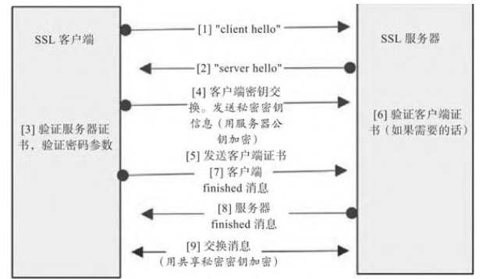

 | 实例--机器学习模型部署时的安全问题
 |  | MITM攻击
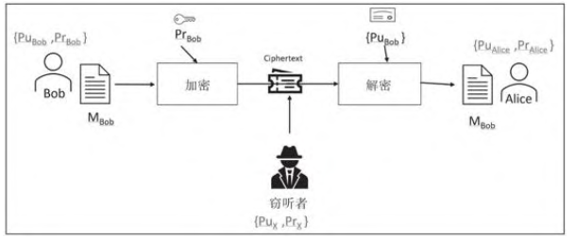

 |  |  | 防止MITM攻击可以组织中引入CA
 |  | 避免伪装
 |  |  | 使用授权用户的私钥加密模型。
 |  | 数据加密和模型加密

第13章 大规模算法
 | 大规模算法简介
 |  | 定义精心设计的大规模算法
 |  |  | 两个特例
 |  |  | ・旨在优化地利用可用资源来处理超大规模数据和超大规模运算需求
 |  |  | ・是可扩展的。可以简单地通过提供更多资源来处理复杂度更高的问题。
 |  |  | 实现大规模算法的最实用方法之一是分治策略。
 |  | 术语
 |  |  | 延迟 latency |  | 执行单个计算所需的端到端时间。
 |  |  | 吞吐量 throughput |  | 可以同时执行的单个计算的数量。
 |  |  | 网络对分带宽 network bisection bandwidth |  |  |  |  | 网络中两个对等部分之间的带宽
 |  |  | 弹性 elasticity |  | 基础架构通过提供更多资源来应对运算需求陡增的能力。
 | 并行算法设计
 |  | 阿姆达尔定律
 |  |  | 它基于这样一种理解：在任何计算过程中，并非所有部分都可以并行执行。也就是说，任何计算过程均存在不能并行执行而需顺序执行的部分。
 |  | 任务粒度
 |  |  | 确定并行任务多少的挑战即任务粒度
 |  | 负载均衡
 |  | 局部化问题
 |  |  | 数据迁移将降低并行化的质量
 |  | 在Python中启用并发处理
 |  |  | 最简单方法是克隆当前进程。
 | 制定多资源处理策略
 |  | 分布式共享内存 Distributed Shared Memory, DSM
 |  | 有三种策略来获取多个执行引擎
 |  | 向内看 |  | 利用单个计算机上已有的资源
 |  | 向外看 |  | 将分布式计算系统作为资源集合加以利用
 |  | 混合策略 |  | 使用分布式计算，并在每个节点上使用GPU或GPU阵列来加速算法运行。
 |  | CUDA简介
 |  |  | 计算统一设备架构 Compute Unified Device Architecture， CUDA 是一种开源的框架。
 |  |  | 将CPU和GPU的工作分别抽象为主机和设备。主机即CPU负责调用设备即GPU
 |  |  | GPU可大大减少可并行化算法的执行时间
 |  |  | GPU不适用于单程序多数据 Single Program, Multiple Data, SPMD 例如计算数据块的哈希
 |  | 集群计算
 |  |  | Apache Spark是实现集群计算的最流行的方法之一。
 |  | 混合策略

第14章 实践中要考虑的要素
 | 实践要素简介
 |  | 监管政策，隐私，价值取向等。
 |  | 智能推特机器人Tay
 | 算法的可解释性
 |  | 使训练的的模型具有可解释性的现有的不同做法。
 |  | 列举可解释性策略
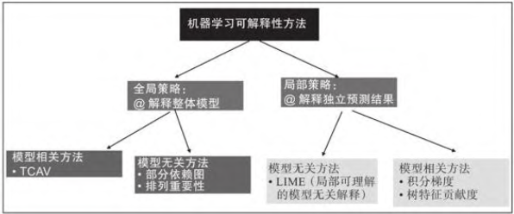
 |  |  | 全局可解释性策略 |  | 提供整个模型形成过程的所有详细信息。
 |  |  |  | 概念激活向量测试 TCAV |  |  | 主要用于为图像分类模型提供可解释性。
 |  |  |  | 部分依赖图
 |  |  |  | 排列重要性
 |  |  | 局部可解释性策略 |  | 仅对训练后模型产生的一个或多个预测结果提供合理性解释。
 |  | 实现可解释性
 |  |  | 局部可理解的模型无关解释（Local Interpretable Model-Agnostic Explanation, LIME）是一种模型无关的方法。
 |  |  | 它用于解释训练 后的模型产生的个体预测结果。
 | 理解华理和算法
 |  | 使用学习算法易出现的问题
 |  |  | 能够根据不断变化的数据模式进行自我微调的算法统称为学习算法。
 |  |  | 这种算法实时处于学习模式，但这种实时学习能力可能产生伦理影响。
 |  | 理解伦理因素
 |  |  | 算法的伦理因素取决于用例及其直接或间接影响的实体。
 |  |  | 非定论性证据
 |  |  | 可追溯性
 |  |  | 误导的证据
 |  |  | 不公平的结果
 | 减少模型偏差
 |  | 减少念头最棘手的部分是识别和定位未曾意识到的偏差。
 | 处理NP难问题
 |  | 如果由于问题的复杂性或可用资源的限制而无法找到NP难问题的求解方案，则可以采用以下方法之一：
 |  |  | 简化问题 |  |  | 简化引入的某些近似会影响算法的准确度，所以，近似度和准确度之间的权衡需要权衡做出选择。
 |  |  | 改造类似问题的已知求解方案 |  |  | 迁移学习TL即是基于这一原理，其思想是使用已被预先训练 的模型的推论作为训练算法的起点。
 |  |  | 使用概率方法 |  |  | 概率方法可以得到合理可行有用但不一定是最佳的方案。
 | 何时使用算法
 |  | 需要从三个方面分析使用算法的效果
 |  | 成本
 |  | 时间
 |  | 准确度
 |  | 实例---黑天鹅事件
 |  |  | 判定一个事件是黑天鹅事件的四条标准
 |  |  | 首先，一旦事件发生，对观察者而言一定是令人震惊的事件。
 |  |  | 事件应该是轰动性事件，即破坏性的重大事件。
 |  |  | 事件发生且尘埃落定后，作为观察者的数据科学家应该意识到，该事件事实上并不是什么令人惊讶的呈。
 |  |  | 黑天鹅事件发生时，有些观察者感觉到，这是他们一生中令人震惊的事件，但也有些观察者根本不感觉这是令人震惊的事件。

 |  |  |  |  |  | 20221009

